画面イメージ
■画面イメージ
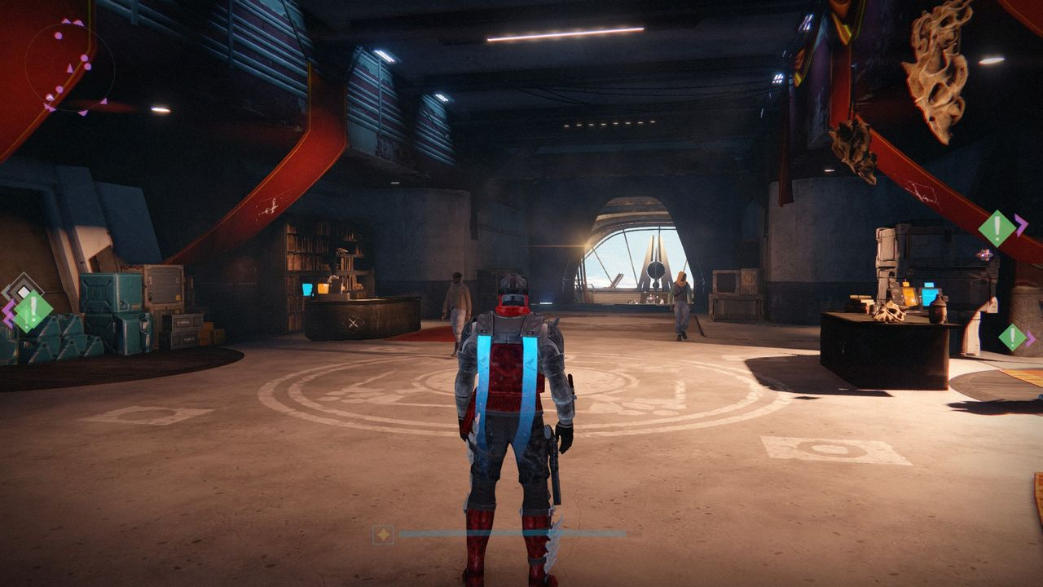
■画面構成
※3人称視点で画面中央にプレイヤーが映る
・画面左上に簡易マップ（簡易マップシートに詳細）
・プレイヤーの手前に半透明になっている部分が体力ゲージ
・画面左下に
・画面右下にパーツの装備状況の表示を予定（装備状況UIに詳細）

プレイヤー

■装備のクールタイムについて

■装備のクールタイム
※UIは透過処理をし、邪魔にならないようにする
白or赤色にする（見やすいほう）
・武装ごとにクールタイムを表示する
・クールタイムが終了し、リロードしきったら表示を消す

:MISSILE

:MACHINEGUN

簡易マップ
■簡易マップ

■簡易マップ
※透過処理をする
・4方向又は8方向のレーダー上のマップ（図は4方向）
・敵が方向が赤くなる
敵が近いほど鮮やかな赤色になる

タイトル画面
■タイトル画面
■タイトル画面
※ボタン入力でゲームスタート

タイトルロゴ

A
PleaseStartButton

■メニュー画面

■メニュー画面
※決定キーで各項目へ

ゲームエンド（リザルト）
■ゲームエンド（リザルト）

キル数 ： 37

パージキル ： 7

出来ればグラフ

